Worksheet
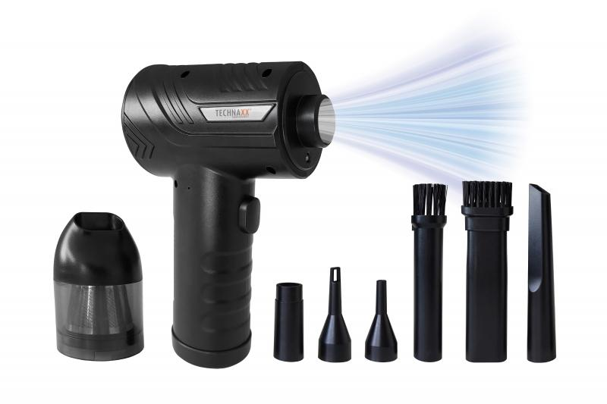
Technaxx Akku Staubgebläse mit Saugfunktion 68W TX-294

Artikelnummer | 5169 |  | VE | 25
EAN | 4260358126654 |  | Stück pro Palette | 360
Zollnummer | 85081100 |  | Lagen Pro Palette | 5

Abmessungen - Artikel
Länge(cm) | Breite(cm) | Höhe(cm) | Gewicht(g)
16 | 11 | 6 | 394

Abmessungen - Artikelverpackung
Länge(cm) | Breite(cm) | Höhe(cm) | Leergewicht(g) | Gewicht(g) Artikel+Verpackung
17.5 | 15 | 6 | 94 | 664

Abmessungen - VE Karton (Masterkarton)
Länge(cm) | Breite(cm) | Höhe(cm) | Gewicht(g)
44 | 36.8 | 37.2 | 16100

Verpackung - Bestandteile
Rest Zubehör (g) | Papier/Pappe (g) | Styropor (g) | Kunstst. Hohlkörper(g) | Kunstst. Folien(g) | Materialverbunde (g)
70 | 15 | 0 | 17 | 6 | 0

Batterie- / Akkuinformationen
Batterie-benötigt | Batterie enthalten | Batterie-Typ | Batterie-System(Art)
Ja | Ja | Akku | Li-Ion - Lithium-Ionen-Akku
Anzahl(stk.) | Gewicht/Stk.(g) | Energiedichte(WH/Kg) | Leistung(WH)
3 | 45 | 0 | 0

Lithium Baterie
Energiegehalt | Gewicht (Kg)
2 | 135

Weiterführende Informationen
Technaxx Reseller Portal

